상품제안서
HO_24년 심플엣지 스프링다이어리 25절 | 상품코드: F20740

 |  |  |  |  |  |  | 02-412-0044 | www.easy1.co.kr
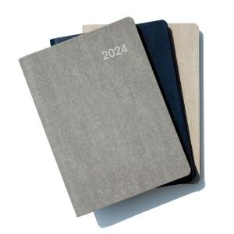

【상세/제작정보】 | *기본 노트식이며, 이틀식or주일식은 추가비용 발생됩니다.(문의 바랍니다.) *삽지추가 별도 문의바랍니다. 불박 기본사이즈=90x30mm(전면하단1곳)

【인쇄/포장옵션】 | 불박 / 포장불가능

【공급단가】 | 수량 | 100~ | 300~ | 500~ | 1,000~ | 3,000~
*VAT별도 | 단가 | 8,730원 | 8,330원 | 7,920원 | 7,620원 | 7,430원

【상품 URL】 | http://www.easy1.co.kr/src/goods_detail.php?gdno=20740

